Planilha1
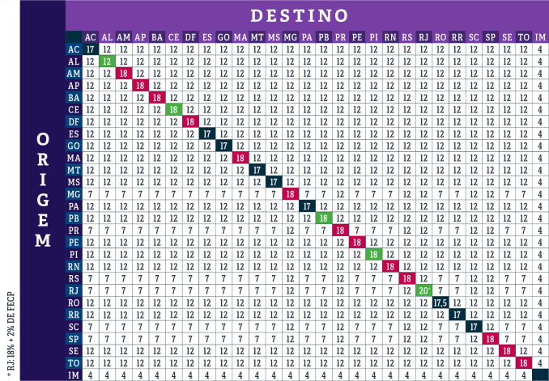
ID | SIGLA | ICMS_PRÓPRIO | ICMS_ST | FCP | UF_EMITENTE
1 | RS | 18 | 18 | 2 | RS
2 | SC | 12 | 17 | 2
3 | PR | 12 | 18 | 2

